상품제안서
고급마감 무봉제 쿨토시 | 상품코드: S22972

 |  |  |  |  |  |  | 02-713-8555 | www.synergygift.co.kr
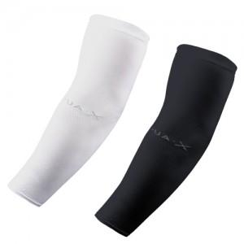

【상세/제작정보】 | <p><span style="font-size: 14pt;">※&nbsp;</span><span style="font-size: 14pt;">제품에는 "Aqua X " 인쇄가 기본으로 되어있습니다.</span></p><p>&nbsp;</p><p><span style="font-size: 14pt;">※ 기본수량 미만 발주 진행시 별도문의 바랍니다.</span></p><p><span style="font-size: 14pt;">※ 운임비 별도 발생 됩니다.</span></p>

【인쇄/포장옵션】 | 실크, 풀칼라 / OPP(비닐)

【공급단가】 | 수량 | 500~ | 1,000~ | 3,000~ | 10,000~ | 50,000~
*VAT별도 | 블랙 | 470원 | 440원 | 390원 | 360원 | 330원
 | 화이트 | 470원 | 440원 | 390원 | 360원 | 330원

【상품 URL】 | https://www.synergygift.co.kr:443/src/goods_detail.php?gdno=22972

